背包系统
文档内容

设计目的
 | 设计装备的背包和摆放说明
文档结构
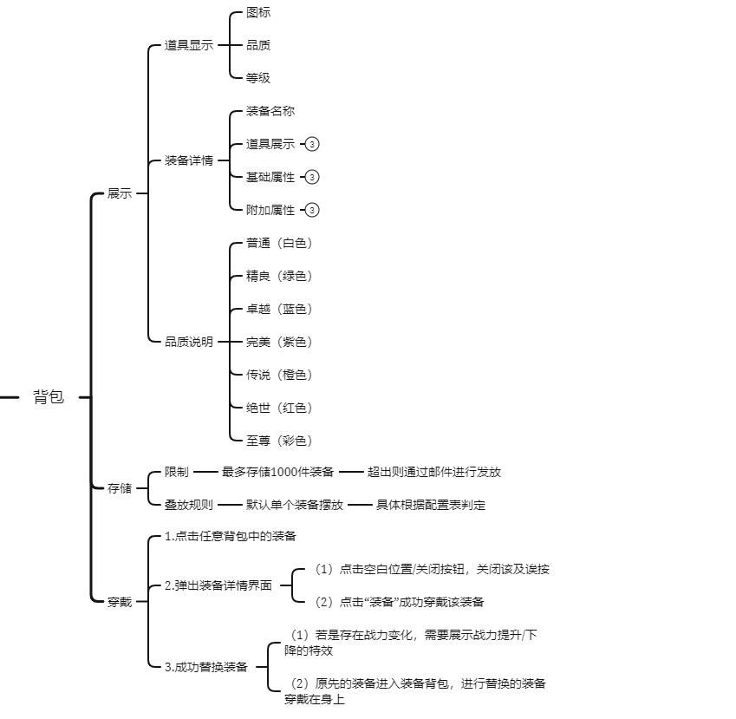
系统功能列举

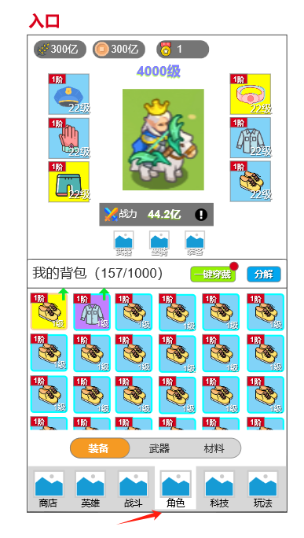
功能需求说明
 |  | UI布局说明
 |  |  | 入口
 |  |  |  | 点击主界面底部导航“角色”
 |  |  | 背包开放等级
 |  |  |  | 背包功能开放：默认开放（具体走配置表）
 |  |  |  | 未达开放条件时，底部导航icon上锁，点击提示：“未达开放条件”

 |  |  | 背包分类
 |  |  |  | 1、背包分为：装备、武器、材料
 |  |  |  | 2、分类说明：
 |  |  |  |  | 装备：展示背包内所有装备道具
 |  |  |  |  | 武器：展示背包内所有武器道具
 |  |  |  |  | 材料：展示背包内所有材料道具
 |  |  | 背包基本规则
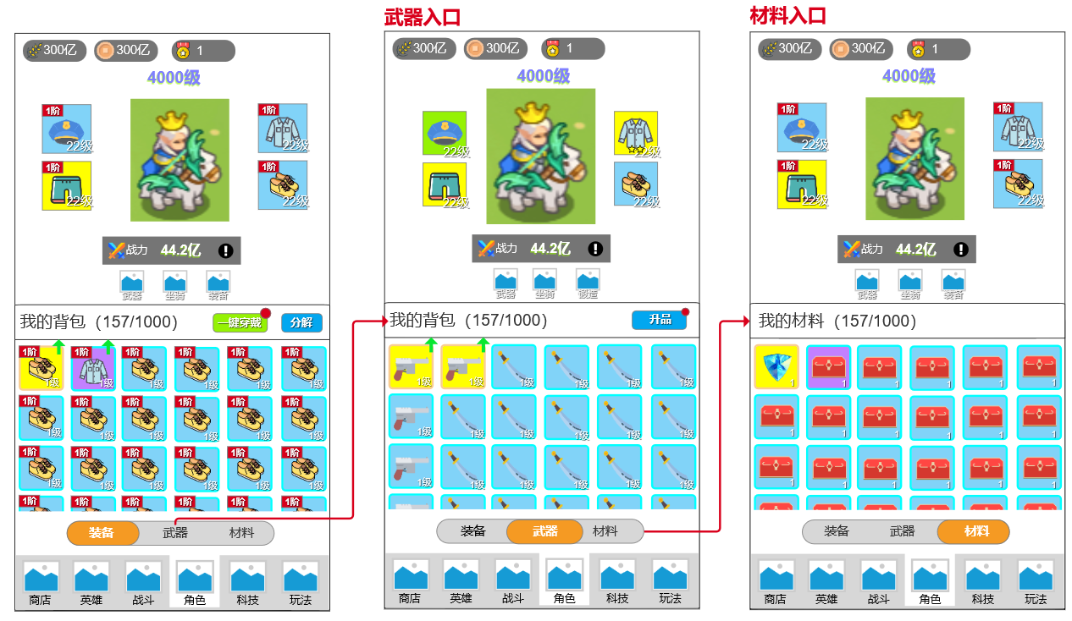
 |  |  |  | 1、默认打开
 |  |  |  |  | 默认打开“装备”栏
 |  |  |  | 2、背包分类：
 |  |  |  |  | 各自独立背包容量，背包各类容量上限分别：2000
 |  |  |  |  | 展现方式为：X/2000，X为当前已被使用的装备格；

 |  |  |  | 3、道具展现形式：
 |  |  |  |  | 单页道具展示上限24单位。横向6单位，纵向4单位。（第4行，显示一半）
 |  |  |  | 4、背包存储满状态处理：
 |  |  |  |  | 当背包格已满时，背包中X/2000，其中X变为红色文本
 |  |  |  |  | 当背包格已满时，不能进入“单人副本、多人副本、迷宫副本、等等奖励性副本”，点击则提示：“您的背包存储已满，请处理”
 |  |  |  | 5、背包将满，但是目前未满处理要求
 |  |  |  |  | 当同一批发放奖励时，若是获取后背包已满，则按品质从高到低进行存储（同一品质则随机存储）直至背包满，超出背包存储的道具通过邮件形式进行发放并存储
 |  |  |  |  |  | 邮件标题“背包已满”和文本“您的背包已满，请及时清理武器背包，避免武器被遗弃”（具体走配置表）；
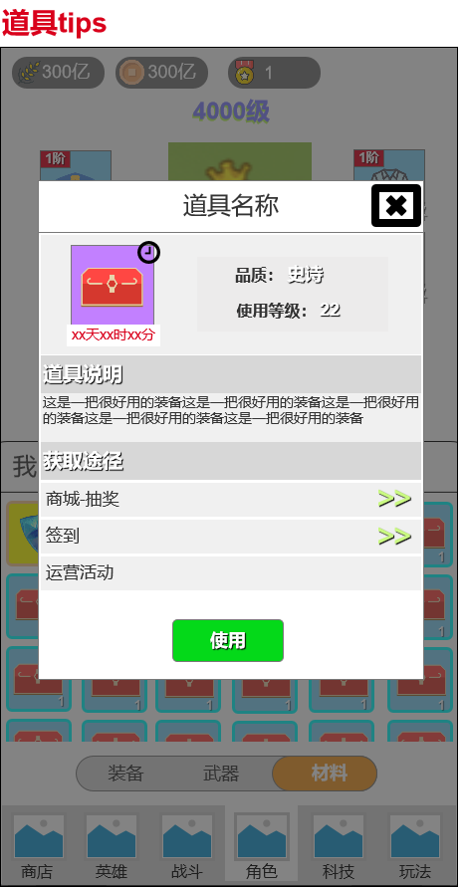
 |  |  |  |  |  | 邮件附带对应的溢出的武器道具
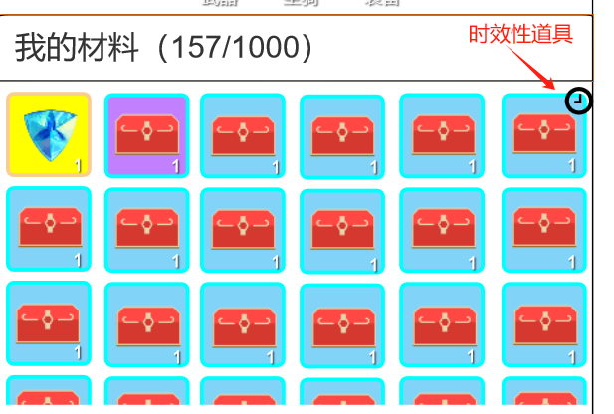
 |  |  |  |  |  | 30天未领取，邮件和附件都会消失
 |  |  |  | 6、背包功能相关跳转：
 |  |  |  |  | 点击装备按钮，跳转至装备界面，且按钮常显，武器和材料按钮置灰，重复点击无反应
 |  |  |  |  | 点击武器按钮，跳转至武器界面，且按钮常显，装备和材料按钮置灰，重复点击无反应
 |  |  |  |  | 点击材料按钮，跳转至材料界面，且按钮常显，武器和装备按钮置灰，重复点击无反应
 |  |  | 道具设定
 |  |  |  | 1、道具时效性：除装备和武器外所有道具都可具备时效性
 |  |  |  |  | 在获取道具后，出现时间倒计标识，时间截止后，道具将立刻销毁
 |  |  |  |  |  | 倒计时展示形式为XX天XX时XX秒进行倒数
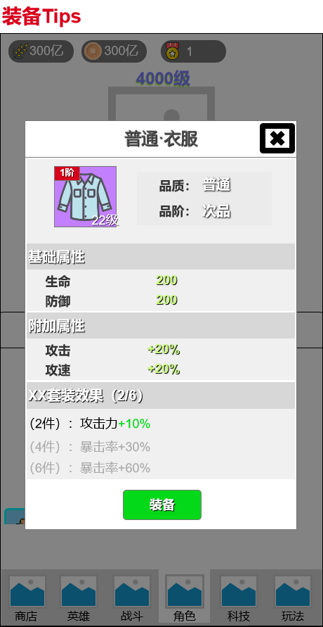
 |  |  |  |  | 在获取道具后，出现时间倒计标识，时间截止后，道具将立刻销毁
 |  |  |  | 2、激活卡类
 |  |  |  |  | 坐骑卡：（1）用于激活坐骑，激活后该卡消失，获取新的坐骑；（2）用于坐骑升品，升品消耗后卡牌消失
 |  |  |  | 3、材料类
 |  |  |  |  | 人物培养消耗材料：用于具体功能的培养（装备强化/升品），培养后道具消失
 |  |  |  | 3、道具类
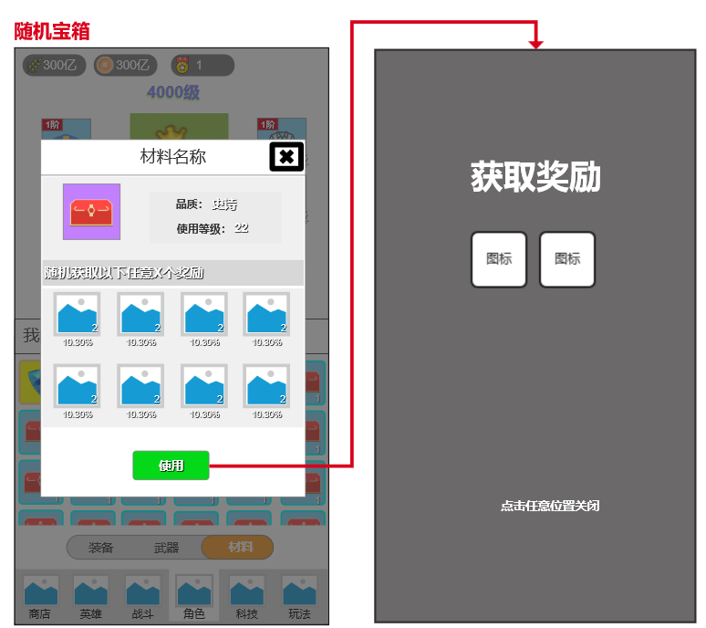
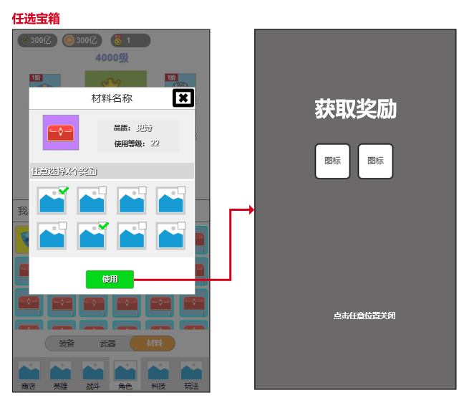
 |  |  |  |  | 经验类：使用后可获得XX点经验
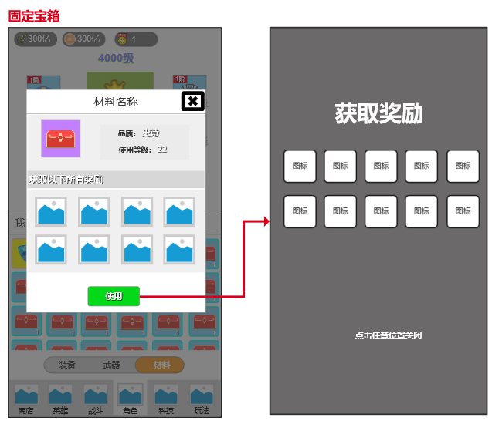
 |  |  |  | 4、兑换类
 |  |  |  |  | 用于某个商店的物品兑换，如：活动商店：可兑换XX物品
 |  |  |  | 5、宝箱类
 |  |  |  |  | 直接打开类：直接打开宝箱可获得XX物品、YY物品、ZZ物品
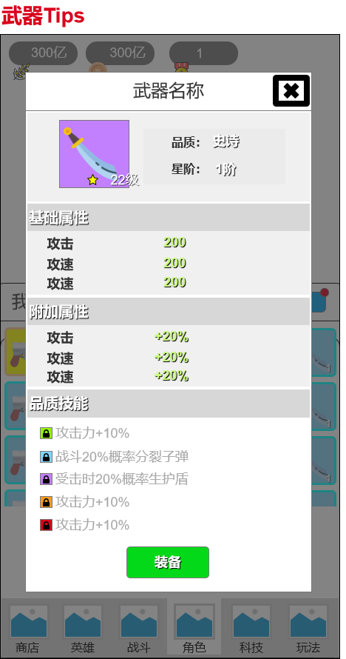
 |  |  |  |  | 等级限制打开类：需要角色等级达到XX级后，才能打开
 |  |  |  |  | 天数限制打开类：通过登录X天，才能打开
 |  |  |  |  | 随机类型：打开后随机获得一些物品
 |  |  |  |  | 任选类型：打开后选择道具并获得一些物品
 |  |  |  |  | 特殊说明：当宝箱叠放数≥2时，可以批量使用
 |  |  |  |  |  | 默认数量为1，点击MAX变为最大
 |  |  |  |  |  | 点击“-”数量减一，最少为1
 |  |  |  |  |  | 点击“+”数量加一，至多为当前叠放数量
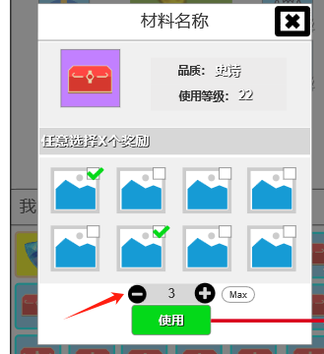

 |  |  |  | 6、装备类
 |  |  |  |  | 帽子：用于主角穿戴
 |  |  |  |  | 上衣：用于主角穿戴
 |  |  |  |  | 裤子：用于主角穿戴
 |  |  |  |  | 手套：用于主角穿戴
 |  |  |  |  | 腰带：用于主角穿戴
 |  |  |  |  | 鞋子：用于主角穿戴
 |  |  |  | 7、装备类
 |  |  |  |  | 大刀：用于主角穿戴
 |  |  |  |  | 手枪：用于主角穿戴
 |  |  |  |  | 冲锋枪：用于主角穿戴
 |  |  | 道具归纳
 |  |  |  | 1、武器道具全部放入武器栏中
 |  |  |  | 2、装备道具全部放入装备栏中
 |  |  |  | 3、除此以外所有道具全部放入材料栏中
 |  |  | 道具途径
 |  |  |  | 1、当存在道具路径时，显示对应的路径选择，点击对应的路径进行跳转（具体走配置表）
 |  |  |  |  | 无获取路径时，路径跳转消失
 |  |  |  |  | 存在时，若是多条路径需要进行界面收缩
 |  |  | 道具叠加
 |  |  |  | 1、可叠加类型为：材料类可进行道具叠加
 |  |  |  | 2、不可叠加类型为：武器类、服装类
 |  |  |  | 3、可叠加上线：999个（可配置）
 |  |  |  |  | 当叠加物品大于999个时，重新占一个背包格，继续叠加
 |  |  | 背包整理
 |  |  |  | 1.每次进入背包前，立刻刷新
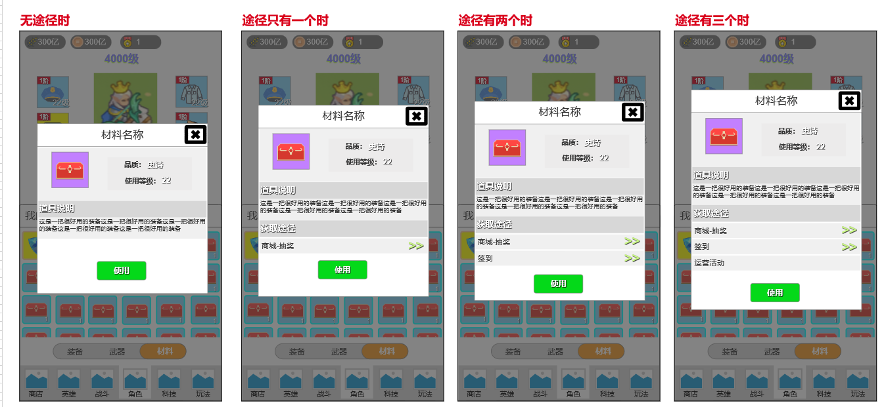
 |  |  | 背包排序
 |  |  |  | 1、默认排序规则按道具品质从高到低进行排序
 |  |  |  | 2、其中不同分栏背包次排序规则如下
 |  |  |  |  | 武器：按大刀＞手枪＞冲锋枪进行排序
 |  |  |  |  | 装备：帽子＞上衣＞手套＞腰带＞裤子＞鞋子进行排序
 |  |  |  |  | 材料：品质一样且同一道具，排在一起
 |  |  | 格子状态
 |  |  |  | 1、格子状态分为有物品/无物品，有物品展示物品图标、物品品质、物品状态
 |  |  |  |  | 1）装备类（装备栏）
 |  |  |  |  |  | 物品状态“战力提升”，右上角展示“提升”icon
 |  |  |  |  |  | 物品状态“品质”，格子显示对应的背景颜色，颜色分别有白、绿、蓝、紫、黄、红、彩色
 |  |  |  |  |  | 物品状态“觉醒品阶”，icon左上角展示“x阶”icon，其中x具体走配置表
 |  |  |  |  |  | 物品状态“等级”右下方展示“等级”
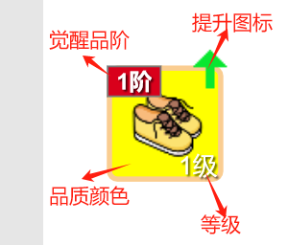
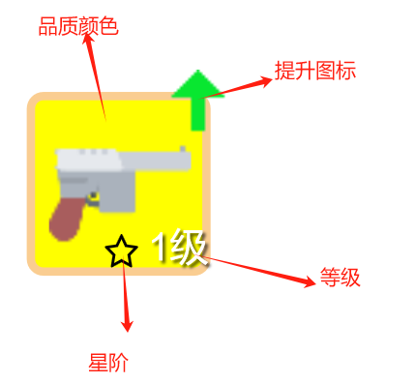
 |  |  |  |  | 2）武器类（武器栏）
 |  |  |  |  |  | 物品状态“战力提升”，右上角展示“提升”icon
 |  |  |  |  |  | 物品状态“品质”，格子显示对应的背景颜色，颜色分别有白、绿、蓝、紫、黄、红、彩色
 |  |  |  |  |  | 物品状态“星阶”，icon左上角展示“x阶”icon，其中x具体走配置表
 |  |  |  |  |  | 物品状态“等级”右下方展示“等级”
 |  |  |  |  | 3）材料类（材料栏）
 |  |  |  |  |  | 物品状态“堆叠”下方展示“对应堆叠数量”
 |  |  |  |  |  | 物品状态“时效性”，右上角展示“倒计时”icon
 |  |  |  |  |  | 物品状态“品质”，格子显示对应的背景颜色，颜色分别有白、绿、蓝、紫、黄、红、彩色

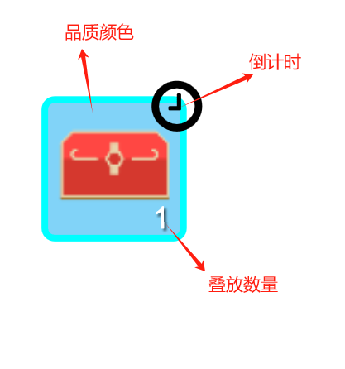
 |  |  |  | 2、默认显示24个背包格子
 |  |  |  |  | 若是摆放超过24个背包格子时，每列第一个格子被摆放时，当前列立刻展示出所有格子

 |  |  |  | 3、无任何物品则在主界面展示文本“你的背包空空如也”

